SQL
SQL coding convention
 | Do not use SELECT * in your queries. -> reduce disk I/O -> better performance
 | Always use table aliases when your SQL statement involves more than one source. -> better readability
 | Use the more readable ANSI-Standard Join clauses instead of the old style joins. -> better readability
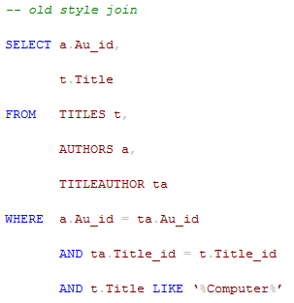
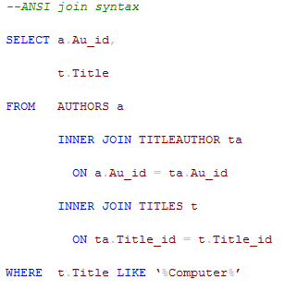

 | Do not use column numbers in the ORDER BY clause. -> better readability
 | Always use a column list in your INSERT statements. -> avoiding problems when the table structure changes
 | Do not prefix your stored procedure names with “sp_” in case of using MS SQL server.
 | Replace “IF EXISTS()” for COUNT (*) in case you want to check if data is available.

Practices
JSP | Invalid standard action | sử dụng lại template jsp của eclipse, restart server.
tera | transaction token | trang nhập liệu cho xử lý BL phải dùng ts:form (tự động tạo token)
 |  | trong khai báo bean logic action, khi set property "tokenCheck" = "true", tokencheck được thực hiện trước hàm excute()
file naming |  | đặt tên file java cho các activity theo convention như sau: - trang đầu tiên có 2 screen: sc1 và sc2 - trong sc1 dẫn đến 2 screen khác thì đặt tên 2 screen khác là sc11 và sc12 Mục đích: eclipse tự động sắp xếp các file theo name nên các file screen đc sắp xếp theo kiểu cây => dễ tra cứu.
debug |  | - Xác định hàm bị lỗi - So sánh input vào hàm và output hàm trả ra.
refactor
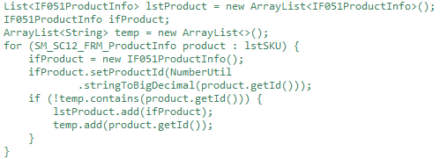

memory |  | Cẩn thận khi load data vào ram để không bị tràn bộ nhớ: Ví dụ: query data từ database xong rồi tạo object tương ứng với mỗi row dữ liệu -> có nguy cơ tràn bộ nhớ nếu lượng object là quá lớn

